Estadísticas
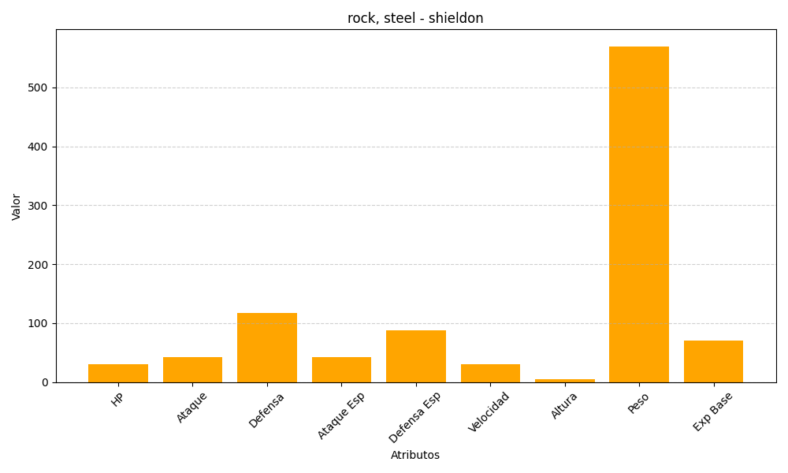
ID | Nombre | Tipo | HP | Ataque | Defensa | Ataque Especial | Defensa Especial | Velocidad | Altura | Peso | Experiencia Base
410 | shieldon | rock, steel | 30 | 42 | 118 | 42 | 88 | 30 | 5 | 570 | 70

